Snedecor-F
ξ ~ F de Snedecor
G.d.L. (num.) | 14 | 26
G.d.L. (den.) | 21 | 22
x | P( ξ ≤ x ) | P( ξ ≥ x )
0.200
0.500
1.000
1.500
2.000
5.000

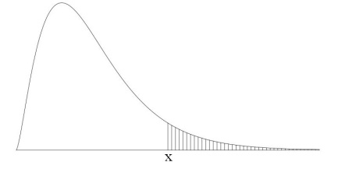
ξ ~ F de Snedecor
G.d.L. (num.) | 15 | 16 | 17 | 18
G.d.L. (den.) | 20 | 21 | 22 | 23
P( ξ ≥ x ) | x | x | x | x
0.995
0.990
0.975
0.950
0.900
0.750
0.250
0.100
0.050
0.025
0.010
0.005

